상품제안서
맞춤제작 큐브보냉백 B형 | 상품코드: S43210

 |  |  |  |  |  |  | 02-713-8555 | www.synergygift.co.kr
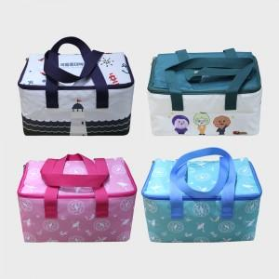 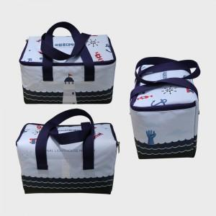 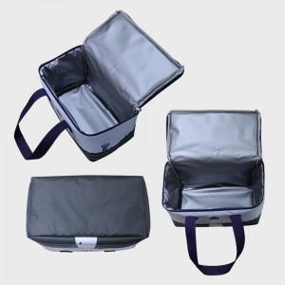

【상세/제작정보】 | <p><span style="font-size: 12pt;">지퍼 및 손잡이 색상 선택하여 제작가능합니다.</span>&nbsp;</p>

【인쇄/포장옵션】 | DTP컬러전사 / OPP(비닐)

【공급단가】 | 수량 | 200~ | 300~ | 500~ | 1,000~ | 3,000~
*VAT별도 | 단가 | 11,400원 | 11,300원 | 11,000원 | 10,800원 | 10,600원

【상품 URL】 | https://www.synergygift.co.kr:443/src/goods_detail.php?gdno=43210

